상품제안서
라메스프렌즈 멀티4in1 V세트 | 상품코드: S43201

 |  |  |  |  |  |  | 02-713-8555 | www.synergygift.co.kr
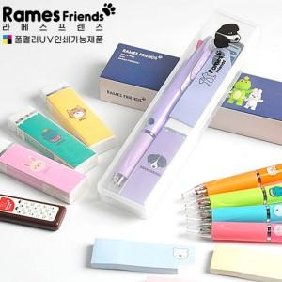

【상세/제작정보】 | <p> * 1면인쇄 무료 (필기구나 케이스 중 선택)</p><p>&nbsp;</p>

【인쇄/포장옵션】 | 실크, 풀칼라 / 포장불가능

【공급단가】 | 수량 | 100~ | 200~ | 500~ | 1,000~ | 3,000~
*VAT별도 | 단가 | 3,510원 | 3,420원 | 3,320원 | 3,240원 | 3,100원

【상품 URL】 | https://www.synergygift.co.kr:443/src/goods_detail.php?gdno=43201

